Sheet1
採算原価見積登録（一括発注）画面のグリッドヘッダで一部左寄せになっており、
一部、改行位置がおかしい

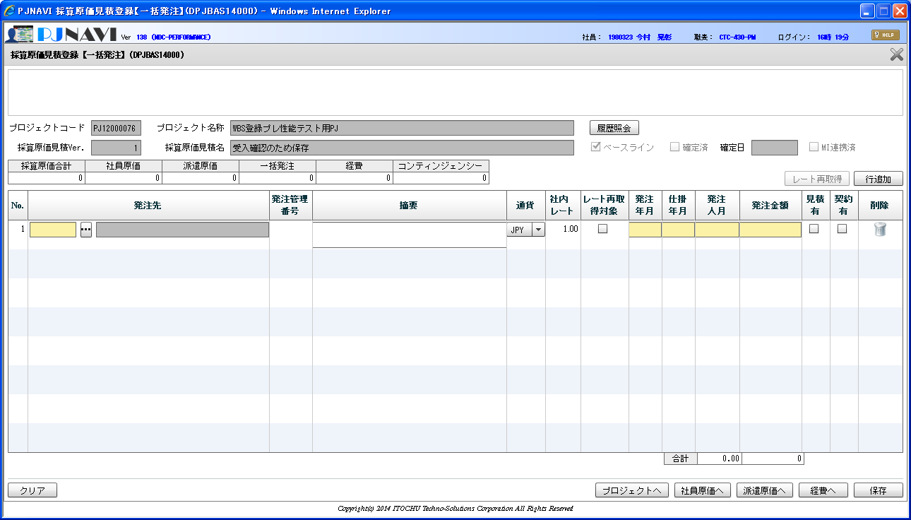
レート再取
得対象
↓
レート
再取得対象 （中央寄せ）

左寄せ⇒中央寄せ
に修正する

